Table
Style/Color | Артикул на этикетке | Style | Name | Группа | Категория | Коллекция | Сезон | фото | Brand name | Color | Цвет полный | Цвет | материал верха | материал подкладки | Тип материала верха 1С | Тип материала верха | Пол (муж/жен/yнисекс) | O/S (53-63 см) | XS (53см) | XS/S (54см) | S (55 см) | S/M (56 см) | M (57 см) | M/L (58 см) | L (59 см) | L/XL (60 см) | XL (61 см) | XL/XXL (62 см) | XXL (63 см) | XXL/XXXL (64см) | XXXL (65см) | сумма | код страны | Name of manufacturer, it's address | Наименование страны-изготовителя: | Вес нетто | Вес брутто | Всего нетто | Всего брутто | Цена | Сумма | Есть в 1С | Новая модель | Новый цвет | \
181390499 | 02-660-19 | 1813904 | Bucket Linen | Панамы | Панама | Stetson | Всесезон | 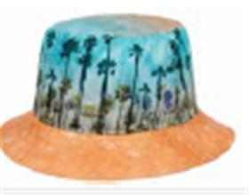 | STETSON | 99 | голубой | голубой | 100% лен / Подклад: 68% хлопок - 32% полиэстер |  | льняные | Текстиль, ткань | Унисекс |  |  |  |  |  | 2 |  | 4 |  |  |  |  |  |  | 6 | DE | Name of manufacturer and its legal address: Friedrich W. Schneider GmbH & Co. KG, Oskar-Schindler-Str. 11, D 50769 Köln, GERMANY; Brunch of manufacturer and its legal address: Friedrich W. Schneider GmbH & Co. KG, Oskar-Schindler-Str. 11, D 50769 Köln, GERMANY; | Германия | 0.1 | 0.15 | 0.6 | 0.9 | 2,998.65 ₽ | 17,991.89 € | 0 | 0 | 1
775119127 | 02-671-95 | 7751191 | Trucker Cap Gambling Grifter | Бейсболки | Бейсболка с сеточкой | Stetson | Всесезон | 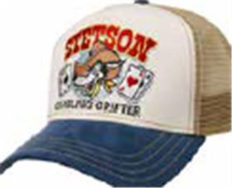 | STETSON | 27 | синий / белый |  | 100% хлопок / Подклад: 100% хлопок |  | хлопковые | Текстиль, ткань | Унисекс | 150 |  |  |  |  |  |  |  |  |  |  |  |  |  | 150 | CN | Name of manufacturer and its legal address: Friedrich W. Schneider GmbH & Co. KG, Oskar-Schindler-Str. 11, D 50769 Köln, GERMANY; Brunch of manufacturer and its legal address: CAPITALL HOLDINGS LIMITED, 11 F MIN FANG MANSION - 186 Jiangdong Middle Road, 210029 NANJING, China. | Китай | 0.1 | 0.15 | 15 | 22.5 | 1,178.89 ₽ | 176,833.20 € | 0 | 0 | 1
77511945 | 02-672-14 | 7751194 | Trucker Cap Sun | Бейсболки | Бейсболка с сеточкой | Stetson | Всесезон | 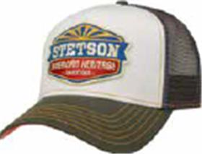 | STETSON | 5 | оливковый / белый |  | 100% хлопок / Подклад: 100% хлопок |  | хлопковые | Текстиль, ткань | Унисекс | 115 |  |  |  |  |  |  |  |  |  |  |  |  |  | 115 | CN | Name of manufacturer and its legal address: Friedrich W. Schneider GmbH & Co. KG, Oskar-Schindler-Str. 11, D 50769 Köln, GERMANY; Brunch of manufacturer and its legal address: CAPITALL HOLDINGS LIMITED, 11 F MIN FANG MANSION - 186 Jiangdong Middle Road, 210029 NANJING, China. | Китай | 0.1 | 0.15 | 11.5 | 17.25 | 1,178.89 ₽ | 135,572.12 € | 0 | 0 | 1
775119625 | 02-673-70 | 7751196 | Trucker Cap Chrome | Бейсболки | Бейсболка с сеточкой | Stetson | Всесезон | 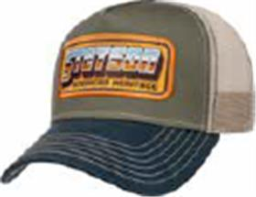 | STETSON | 25 | синий / оливковый |  | 100% хлопок / Подклад: 100% хлопок |  | хлопковые | Текстиль, ткань | Унисекс | 115 |  |  |  |  |  |  |  |  |  |  |  |  |  | 115 | CN | Name of manufacturer and its legal address: Friedrich W. Schneider GmbH & Co. KG, Oskar-Schindler-Str. 11, D 50769 Köln, GERMANY; Brunch of manufacturer and its legal address: CAPITALL HOLDINGS LIMITED, 11 F MIN FANG MANSION - 186 Jiangdong Middle Road, 210029 NANJING, China. | Китай | 0.1 | 0.15 | 11.5 | 17.25 | 1,178.89 ₽ | 135,572.12 € | 0 | 0 | 1
775610628 | 02-483-13 | 7756106 | TRUCKER CAP FISHERMENS BAY | Бейсболки | Бейсболка с сеточкой | Stetson | всесезон | 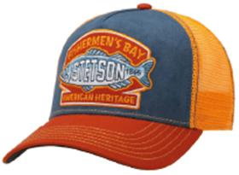 | STETSON | 28 | оранжевый / синий | оранжевый | 100% хлопок / Подклад: 100% хлопок |  | хлопковые | Текстиль, ткань | Унисекс | 105 |  |  |  |  |  |  |  |  |  |  |  |  |  | 105 | CN | Friedrich W. Schneider GmbH & Co. KG; Oskar-Schindler-Str. 11, D 50769 Köln, Germany | Китай | 0.1 | 0.15 | 10.5 | 15.75 | 1,178.89 ₽ | 123,783.24 € | 1 | 0 | 0
775611257 | 02-613-54 | 7756112 | TRUCKER CAP HIKING | Бейсболки | Бейсболка с сеточкой | Stetson | всесезон | 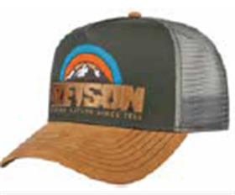 | STETSON | 57 | бежевый / серый | бежевый | 100% хлопок / Подклад: 100% хлопок |  | хлопковые | Текстиль, ткань | Унисекс | 74 |  |  |  |  |  |  |  |  |  |  |  |  |  | 74 | CN | Friedrich W. Schneider GmbH & Co. KG; Oskar-Schindler-Str. 11, D 50769 Köln, Germany | Китай | 0.1 | 0.15 | 7.4 | 11.1 | 1,178.89 ₽ | 87,237.71 € | 1 | 0 | 0
775611337 | 02-614-54 | 7756113 | TRUCKER CAP ANIMAL NATURE | Бейсболки | Бейсболка с сеточкой | Stetson | всесезон | 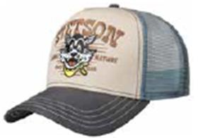 | STETSON | 37 | бежевый / серый | бежевый | 100% хлопок / Подклад: 100% хлопок |  | хлопковые | Текстиль, ткань | Унисекс | 90 |  |  |  |  |  |  |  |  |  |  |  |  |  | 90 | CN | Friedrich W. Schneider GmbH & Co. KG; Oskar-Schindler-Str. 11, D 50769 Köln, Germany | Китай | 0.1 | 0.15 | 9 | 13.5 | 1,178.89 ₽ | 106,099.92 € | 1 | 0 | 0
775611428 | 02-615-13 | 7756114 | TRUCKER CAP CANOE | Бейсболки | Бейсболка с сеточкой | Stetson | всесезон | 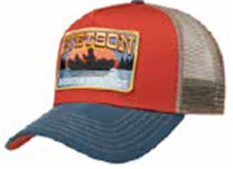 | STETSON | 28 | оранжевый / синий | оранжевый | 100% хлопок / Подклад: 100% хлопок |  | хлопковые | Текстиль, ткань | Унисекс | 130 |  |  |  |  |  |  |  |  |  |  |  |  |  | 130 | CN | Friedrich W. Schneider GmbH & Co. KG; Oskar-Schindler-Str. 11, D 50769 Köln, Germany | Китай | 0.1 | 0.15 | 13 | 19.5 | 1,178.89 ₽ | 153,255.44 € | 1 | 0 | 0
77211105 | 02-674-03 | 7721110 | Baseball Cap Cotton | Бейсболки | Бейсболка | Stetson | Всесезон | 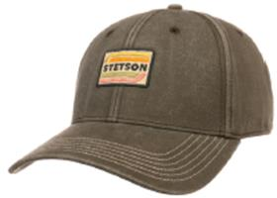 | STETSON | 5 | оливковый | оливковый | 100% хлопок / Подклад: 100% хлопок |  | хлопковые | Текстиль, ткань | Унисекс | 10 |  |  |  |  |  |  |  |  |  |  |  |  |  | 10 | CN | Name of manufacturer and its legal address: Friedrich W. Schneider GmbH & Co. KG, Oskar-Schindler-Str. 11, D 50769 Köln, GERMANY; Brunch of manufacturer and its legal address: CAPITALL HOLDINGS LIMITED, 11 F MIN FANG MANSION - 186 Jiangdong Middle Road, 210029 NANJING, China. | Китай | 0.1 | 0.15 | 1 | 1.5 | 1,178.89 ₽ | 11,788.88 € | 0 | 0 | 1
77211226 | 02-675-14 | 7721122 | Baseball Cap Duck | Бейсболки | Бейсболка | Stetson | Всесезон | 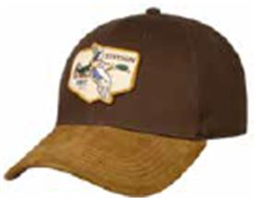 | STETSON | 6 | коричневый | коричневый | 100% хлопок / Подклад: 100% хлопок |  | хлопковые | Текстиль, ткань | Унисекс | 40 |  |  |  |  |  |  |  |  |  |  |  |  |  | 40 | CN | Name of manufacturer and its legal address: Friedrich W. Schneider GmbH & Co. KG, Oskar-Schindler-Str. 11, D 50769 Köln, GERMANY; Brunch of manufacturer and its legal address: CAPITALL HOLDINGS LIMITED, 11 F MIN FANG MANSION - 186 Jiangdong Middle Road, 210029 NANJING, China. | Китай | 0.1 | 0.15 | 4 | 6 | 1,495.37 ₽ | 59,814.72 € | 0 | 0 | 1
77811153 | 02-486-17 | 7781115 | BASEBALL CAP SHAKA COTTON | Бейсболки | Бейсболка с прямым козырьком | Stetson | всесезон | 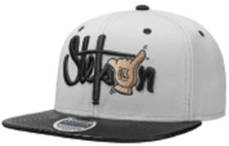 | STETSON | 3 | черный / серый | серый | 100% хлопок / Подклад: 100% хлопок |  | хлопковые | Текстиль, ткань | Унисекс | 12 |  |  |  |  |  |  |  |  |  |  |  |  |  | 12 | CN | Friedrich W. Schneider GmbH & Co. KG; Oskar-Schindler-Str. 11, D 50769 Köln, Germany | Китай | 0.1 | 0.15 | 1.2 | 1.8 | 1,178.89 ₽ | 14,146.66 € | 1 | 0 | 0
77811158 | 02-486-18 | 7781115 | BASEBALL CAP SHAKA COTTON | Бейсболки | Бейсболка с прямым козырьком | Stetson | всесезон | 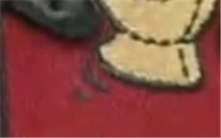 | STETSON | 8 | черный / красный | черный | 100% хлопок / Подклад: 100% хлопок |  | хлопковые | Текстиль, ткань | Унисекс | 6 |  |  |  |  |  |  |  |  |  |  |  |  |  | 6 | CN | Friedrich W. Schneider GmbH & Co. KG; Oskar-Schindler-Str. 11, D 50769 Köln, Germany | Китай | 0.1 | 0.15 | 0.6 | 0.9 | 1,178.89 ₽ | 7,073.33 € | 1 | 0 | 0
778111875 | 02-489-36 | 7781118 | BASEBALL CAP CAMO COTTON | Бейсболки | Бейсболка с прямым козырьком | Stetson | всесезон | 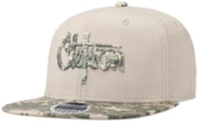 | STETSON | 75 | кремовый | бежевый | 100% хлопок / Подклад: 100% хлопок |  | хлопковые | Текстиль, ткань | Унисекс | 6 |  |  |  |  |  |  |  |  |  |  |  |  |  | 6 | CN | Friedrich W. Schneider GmbH & Co. KG; Oskar-Schindler-Str. 11, D 50769 Köln, Germany | Китай | 0.1 | 0.15 | 0.6 | 0.9 | 1,178.89 ₽ | 7,073.33 € | 1 | 0 | 0
778112031 | 02-490-08 | 7781120 | BASEBALL CAP COTTON | Бейсболки | Бейсболка с прямым козырьком | Stetson | всесезон | 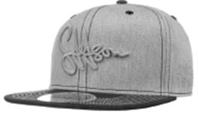 | STETSON | 31 | серый | серый | 100% хлопок / Подклад: 100% хлопок |  | хлопковые | Текстиль, ткань | Унисекс | 6 |  |  |  |  |  |  |  |  |  |  |  |  |  | 6 | CN | Friedrich W. Schneider GmbH & Co. KG; Oskar-Schindler-Str. 11, D 50769 Köln, Germany | Китай | 0.1 | 0.15 | 0.6 | 0.9 | 1,178.89 ₽ | 7,073.33 € | 1 | 0 | 0
778510189 | 02-678-86 | 7785101 | Baseball Cap Toothpick Rebel | Бейсболки | Бейсболка с прямым козырьком | Stetson | Всесезон | 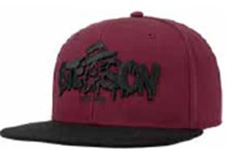 | STETSON | 89 | малиновый / черный |  | 100% полиэстер / Подклад: 100% хлопок |  | хлопковые | Текстиль, ткань | Унисекс | 5 |  |  |  |  |  |  |  |  |  |  |  |  |  | 5 | CN | Name of manufacturer and its legal address: Friedrich W. Schneider GmbH & Co. KG, Oskar-Schindler-Str. 11, D 50769 Köln, GERMANY; Brunch of manufacturer and its legal address: CAPITALL HOLDINGS LIMITED, 11 F MIN FANG MANSION - 186 Jiangdong Middle Road, 210029 NANJING, China. | Китай | 0.1 | 0.15 | 0.5 | 0.75 | 1,178.89 ₽ | 5,894.44 € | 0 | 0 | 1
66111302 | 02-679-16 | 6611130 | Texas Denim | Кепки | Кепка уточка | Stetson | Всесезон | 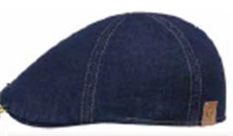 | STETSON | 2 | темно-синий | темно-синий | 100% хлопок / Подклад: 68% хлопок - 32% полиэстер |  | хлопковые | Текстиль, ткань | Унисекс |  |  |  | 1 |  | 5 |  | 7 |  | 3 |  |  |  |  | 16 | BG | Name of manufacturer and its legal address: Friedrich W. Schneider GmbH & Co. KG, Oskar-Schindler-Str. 11, D 50769 Köln, GERMANY; Brunch of manufacturer and its legal address: APEX PRO LTD. 1 Iulius Irasek str. 3400 Montana, BULGARIA. | Болгария | 0.1 | 0.15 | 1.6 | 2.4 | 1,811.85 ₽ | 28,989.57 € | 0 | 0 | 1
66111052 | 02-201-16 | 6611105 | TEXAS COTTON | Кепки | Кепка уточка | Stetson | всесезон |  | STETSON | 2 | темно-синий | синий | 100% хлопок / Подклад: 100% хлопок |  | хлопковые | Текстиль, ткань | Унисекс |  |  |  |  |  | 5 |  | 5 |  |  |  |  |  |  | 10 | CN | Friedrich W. Schneider GmbH & Co. KG; Oskar-Schindler-Str. 11, D 50769 Köln, Germany | Китай | 0.1 | 0.15 | 1 | 1.5 | 1,020.65 ₽ | 10,206.48 € | 1 | 0 | 0
661110532 | 02-201-08 | 6611105 | TEXAS COTTON | Кепки | Кепка уточка | Stetson | всесезон |  | STETSON | 32 | серый | серый | 100% хлопок / Подклад: 100% хлопок |  | хлопковые | Текстиль, ткань | Унисекс |  |  |  |  |  | 4 |  | 9 |  |  |  |  |  |  | 13 | CN | Friedrich W. Schneider GmbH & Co. KG; Oskar-Schindler-Str. 11, D 50769 Köln, Germany | Китай | 0.1 | 0.15 | 1.3 | 1.95 | 1,020.65 ₽ | 13,268.42 € | 1 | 0 | 0
661110555 | 02-201-03 | 6611105 | TEXAS COTTON | Кепки | Кепка уточка | Stetson | всесезон |  | STETSON | 55 | оливковый | оливковый | 100% хлопок / Подклад: 100% хлопок |  | хлопковые | Текстиль, ткань | Унисекс |  |  |  |  |  | 5 |  | 6 |  |  |  |  |  |  | 11 | CN | Friedrich W. Schneider GmbH & Co. KG; Oskar-Schindler-Str. 11, D 50769 Köln, Germany | Китай | 0.1 | 0.15 | 1.1 | 1.65 | 1,020.65 ₽ | 11,227.13 € | 1 | 0 | 0
74311011 | 02-496-09 | 7431101 | ARMY CAP COTTON | Кепки | Кепка кадетка | Stetson | всесезон |  | STETSON | 1 | черный | черный | 100% хлопок / Подклад: 100% хлопок |  | хлопковые | Текстиль, ткань | Унисекс |  |  |  |  |  | 3 |  | 8 |  | 4 |  |  |  |  | 15 | CN | Friedrich W. Schneider GmbH & Co. KG; Oskar-Schindler-Str. 11, D 50769 Köln, Germany | Китай | 0.1 | 0.15 | 1.5 | 2.25 | 1,178.89 ₽ | 17,683.32 € | 1 | 0 | 0
743110155 | 02-496-11 | 7431101 | ARMY CAP COTTON | Кепки | Кепка кадетка | Stetson | всесезон | 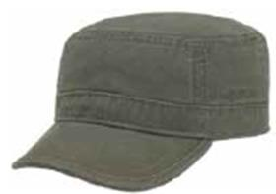 | STETSON | 55 | зеленый | зеленый | 100% хлопок / Подклад: 100% хлопок |  | хлопковые | Текстиль, ткань | Унисекс |  |  |  | 1 |  | 4 |  | 7 |  | 2 |  |  |  |  | 14 | CN | Name of manufacturer and its legal address: Friedrich W. Schneider GmbH & Co. KG, Oskar-Schindler-Str. 11, D 50769 Köln, GERMANY; Brunch of manufacturer and its legal address: CAPITALL HOLDINGS LIMITED, 11 F MIN FANG MANSION - 186 Jiangdong Middle Road, 210029 NANJING, China. | Китай | 0.1 | 0.15 | 1.4 | 2.1 | 1,178.89 ₽ | 16,504.43 € | 0 | 0 | 1
77131013 | 02-685-08 | 7713101 | Baseball Cap Linen | Бейсболки | Бейсболка | Stetson | Летний |  | STETSON | 3 | серый |  | 100% лен / Подклад: 68% хлопок - 32% полиэстер |  | льняные | Текстиль, ткань | Унисекс |  |  |  |  |  | 4 |  | 6 |  |  |  |  |  |  | 10 | CN | Name of manufacturer and its legal address: Friedrich W. Schneider GmbH & Co. KG, Oskar-Schindler-Str. 11, D 50769 Köln, GERMANY; Brunch of manufacturer and its legal address: CAPITALL HOLDINGS LIMITED, 11 F MIN FANG MANSION - 186 Jiangdong Middle Road, 210029 NANJING, China. | Китай | 0.1 | 0.15 | 1 | 1.5 | 1,495.37 ₽ | 14,953.68 € | 0 | 0 | 1
68431162 | 02-686-06 | 6843116 | Hatteras Linen | Кепки | Кепка восьмиклинка | Stetson | Летний |  | STETSON | 2 | синий |  | 100% лен / Подклад: 68% хлопок - 32% полиэстер |  | льняные | Текстиль, ткань | Унисекс |  |  |  | 1 |  | 5 |  | 8 |  | 2 |  |  |  |  | 16 | BG | Name of manufacturer and its legal address: Friedrich W. Schneider GmbH & Co. KG, Oskar-Schindler-Str. 11, D 50769 Köln, GERMANY; Brunch of manufacturer and its legal address: APEX PRO LTD. 1 Iulius Irasek str. 3400 Montana, BULGARIA. | Болгария | 0.1 | 0.15 | 1.6 | 2.4 | 2,365.69 ₽ | 37,851.01 € | 0 | 0 | 1
68131036 | 02-689-14 | 6813103 | 8-Panel Cap Linen | Кепки | Кепка восьмиклинка | Stetson | Летний |  | STETSON | 6 | коричневый | коричневый | 100% лен / Подклад: 51% полиэстер - 49% вискоза |  | льняные | Текстиль, ткань | Унисекс |  |  |  |  |  | 4 |  | 6 |  | 1 |  |  |  |  | 11 | DE | Name of manufacturer and its legal address: Friedrich W. Schneider GmbH & Co. KG, Oskar-Schindler-Str. 11, D 50769 Köln, GERMANY; Brunch of manufacturer and its legal address: Friedrich W. Schneider GmbH & Co. KG, Oskar-Schindler-Str. 11, D 50769 Köln, GERMANY; | Германия | 0.1 | 0.15 | 1.1 | 1.65 | 2,998.65 ₽ | 32,985.13 € | 0 | 0 | 1
118710163 | 02-233-91 | 1187101 | PLAYER PIGSKIN | Шляпы | Шляпа хомбург | Stetson | всесезон | 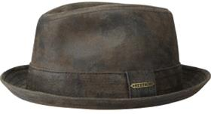 | STETSON | 63 | темно-коричневый | коричневый | 100% натуральная кожа / Подклад: 100% хлопок |  | кожаные | Кожа | Унисекс |  |  |  |  |  | 8 |  | 9 |  |  |  |  |  |  | 17 | CN | Friedrich W. Schneider GmbH & Co. KG; Oskar-Schindler-Str. 11, D 50769 Köln, Germany | Китай | 0.1 | 0.15 | 1.7 | 2.55 | 4,509.84 ₽ | 76,667.28 € | 1 | 0 | 0
749710562 | 02-098-91 | 7497105 | ARMY CAP PIGSKIN | Кепки | Кепка кадетка | Stetson | всесезон |  | STETSON | 62 | темно-коричневый | синий | 100% натуральная кожа / Подклад: 100% хлопок |  | кожаные | Кожа | Унисекс | 10 |  |  |  |  |  |  |  |  |  |  |  |  |  | 10 | CN | Friedrich W. Schneider GmbH & Co. KG; Oskar-Schindler-Str. 11, D 50769 Köln, Germany | Китай | 0.1 | 0.15 | 1 | 1.5 | 2,128.33 ₽ | 21,283.28 € | 1 | 0 | 0
28111012 | 02-186-06 | 2811101 | BUCKET DELAVE | Панамы | Панама | Stetson | летний | 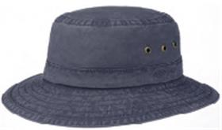 | STETSON | 2 | синий |  | 100% хлопок / Подклад: 100% хлопок |  | хлопковые | Текстиль, ткань | Унисекс |  |  |  |  |  |  |  | 4 |  | 2 |  |  |  |  | 6 | CN | Name of manufacturer and its legal address: Friedrich W. Schneider GmbH & Co. KG, Oskar-Schindler-Str. 11, D 50769 Köln, GERMANY; Brunch of manufacturer and its legal address: CAPITALL HOLDINGS LIMITED, 11 F MIN FANG MANSION - 186 Jiangdong Middle Road, 210029 NANJING, China. | Китай | 0.1 | 0.15 | 0.6 | 0.9 | 2,128.33 ₽ | 12,769.97 € | 0 | 0 | 1
28111011 | 02-186-09 | 2811101 | BUCKET DELAVE | Панамы | Панама | Stetson | летний |  | STETSON | 1 | черный | черный | 100% хлопок / Подклад: 100% хлопок |  | хлопковые | Текстиль, ткань | Унисекс |  |  |  |  |  | 2 |  | 8 |  | 5 |  |  |  |  | 15 | CN | Friedrich W. Schneider GmbH & Co. KG; Oskar-Schindler-Str. 11, D 50769 Köln, Germany | Китай | 0.1 | 0.15 | 1.5 | 2.25 | 2,128.33 ₽ | 31,924.92 € | 1 | 0 | 0
28111016 | 02-186-14 | 2811101 | BUCKET DELAVE | Панамы | Панама | Stetson | летний |  | STETSON | 6 | коричневый |  | 100% хлопок / Подклад: 100% хлопок |  | хлопковые | Текстиль, ткань | Унисекс |  |  |  |  |  | 2 |  | 6 |  | 3 |  |  |  |  | 11 | CN | Name of manufacturer and its legal address: Friedrich W. Schneider GmbH & Co. KG, Oskar-Schindler-Str. 11, D 50769 Köln, GERMANY; Brunch of manufacturer and its legal address: CAPITALL HOLDINGS LIMITED, 11 F MIN FANG MANSION - 186 Jiangdong Middle Road, 210029 NANJING, China. | Китай | 0.1 | 0.15 | 1.1 | 1.65 | 2,128.33 ₽ | 23,411.61 € | 0 | 0 | 1
281110161 | 02-186-03 | 2811101 | BUCKET DELAVE | Панамы | Панама | Stetson | летний |  | STETSON | 61 | оливковый | оливковый | 100% хлопок / Подклад: 100% хлопок |  | хлопковые | Текстиль, ткань | Унисекс |  |  |  |  |  |  |  | 13 |  | 6 |  |  |  |  | 19 | CN | Friedrich W. Schneider GmbH & Co. KG; Oskar-Schindler-Str. 11, D 50769 Köln, Germany | Китай | 0.1 | 0.15 | 1.9 | 2.85 | 2,128.33 ₽ | 40,438.23 € | 1 | 0 | 0
74911016 | 02-213-14 | 7491101 | ARMY CAP COTTON | Кепки | Кепка кадетка | Stetson | всесезон | 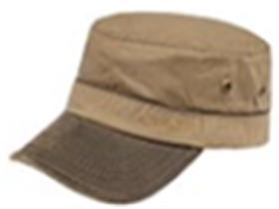 | STETSON | 6 | коричневый | коричневый | 100% хлопок / Подклад: 100% хлопок |  | хлопковые | Текстиль, ткань | Унисекс |  |  |  |  |  | 2 |  | 7 |  |  |  |  |  |  | 9 | LK | Friedrich W. Schneider GmbH & Co. KG; Oskar-Schindler-Str. 11, D 50769 Köln, Germany | Шри-Ланка | 0.1 | 0.15 | 0.9 | 1.35 | 1,178.89 ₽ | 10,609.99 € | 1 | 0 | 0
25411046 | 02-361-14 | 2541104 | TRAVELLER WAXED COTTON | Шляпы | Шляпа федора | Stetson | всесезон | 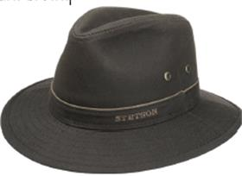 | STETSON | 6 | коричневый | коричневый | 100% хлопок / Подклад: 55% хлопок - 45% полиэстер |  | хлопковые | Текстиль, ткань | Унисекс |  |  |  |  |  | 8 |  | 8 |  | 6 |  |  |  |  | 22 | LK | Friedrich W. Schneider GmbH & Co. KG; Oskar-Schindler-Str. 11, D 50769 Köln, Germany | Шри-Ланка | 0.1 | 0.15 | 2.2 | 3.3 | 2,128.33 ₽ | 46,823.22 € | 1 | 0 | 0
254110923 | 02-181-06 | 2541109 | TRAVELLER COTTON | Шляпы | Шляпа федора | Stetson | летний |  | STETSON | 23 | синий | синий | 100% хлопок / Подклад: 100% хлопок |  | хлопковые | Текстиль, ткань | Унисекс |  |  |  |  |  | 3 |  | 5 |  | 3 |  |  |  |  | 11 | LK | Friedrich W. Schneider GmbH & Co. KG; Oskar-Schindler-Str. 11, D 50769 Köln, Germany | Шри-Ланка | 0.1 | 0.15 | 1.1 | 1.65 | 1,811.85 ₽ | 19,930.33 € | 1 | 0 | 0

